sheet
2026年直饮水设备滤芯更换服务项目报价清单
序号 | 项目名称 | 数量 | 单位 | 设备参考图片 | 前置滤芯（半年一换） |  | 前置滤芯 半年小计金额 | 前置滤芯 一年小计金额 | RO膜滤芯（一年一换） |  | RO膜滤芯 一年小计金额 | 总小计
 |  |  |  |  | 前置滤芯 | 单次更换价格 (含现场安装更换人工) |  |  | RO膜滤芯 | 单次更换价格 (含现场安装更换人工)
1 | 开水间饮水机1 | 31 | 台 |  | TP-3C 【备注：①套盒滤芯，含1支棉，1支活性炭，1支棉碳复合滤芯】 |  | 0 | 0 | M400 |  | 0 | 0
2 | 开水间饮水机2 | 5 | 台 |  | 前置有三级滤芯： ①PP棉滤芯PP10E（1支） ②活性炭滤芯T10E1（1支） ③后置活性炭滤芯T10E2（1支） |  | 0 | 0 | 反渗透滤芯M100E |  | 0 | 0
 |  | 5 | 台
3 | 立式饮水机 | 96 | 台 |  | TP-3LV-2 【备注：①套盒滤芯，快接式，含1支棉，2支活性炭】 |  | 0 | 0 | M100D |  | 0 | 0
4 | 分体式饮水机 | 36 | 台 | 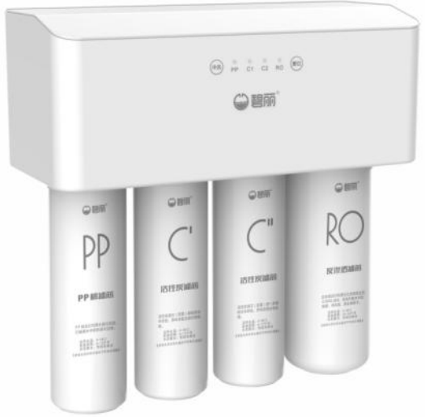 | 前置有三级滤芯： ①PP棉滤芯PP10E（1支） ②活性炭滤芯T10E1（1支） ③后置活性炭滤芯T10E2（1支） |  | 0 | 0 | 反渗透滤芯M100E |  | 0 | 0
 |  | 36 | 台
5 | 公共区域饮水一体机 | 2 | 台 |  | TP-3C 【备注：①套盒滤芯，含1支棉，1支活性炭，1支棉碳复合滤芯】 |  | 0 | 0 | M400 |  | 0 | 0
6 | 公共区域饮水分体机 | 1 | 台 |  |  |  | 0 | 0 | 反渗透滤芯M100E |  | 0 | 0
 |  | 1 | 台 |  | 前置有三级滤芯： ①PP棉滤芯PP10E（1支） ②活性炭滤芯T10E1（1支） ③后置活性炭滤芯T10E2（1支）
合计金额 |  |  |  |  |  |  | 0
 |  |  |  |  |  |  |  |  | 公司名称：
 |  |  |  |  |  |  |  |  | 联系人：
 |  |  |  |  |  |  |  |  | 联系方式：

